Sheet1
[제작] 지케이 투 다이어리
STI : 02 6673 4900 , Fax : 02 6406 6543
배송주소:
제품명 | [제작] 지케이 투 다이어리
이미지 | 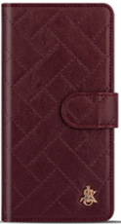 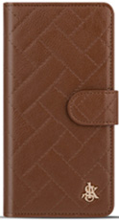 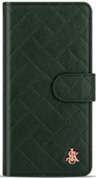 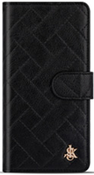 |  |  |  | 이미지
기종/디자인 | 버건디와인 | 브라운 | 카키 | 블랙 | 기종/디자인 | 버건디와인 | 브라운 | 카키 | 블랙
갤럭시S8(G950) |  |  |  |  | 갤럭시노트20(N981)
갤럭시S8플러스(G955) |  |  |  |  | 갤럭시노트20울트라(N986)
갤럭시S9(G960) |  |  |  |  | 갤럭시A8스타(G885)
갤럭시S9플러스(G965) |  |  |  |  | 갤럭시A9프로(G887)
갤럭시S10(G973) |  |  |  |  | 갤럭시A7 2018(A750)
갤럭시S10플러스(G975) |  |  |  |  | 갤럭시A30Duos(A305)
갤럭시S10 5G(G977) |  |  |  |  | 갤럭시A50Duos(A505)
갤럭시S20 FE(G781) |  |  |  |  | 갤럭시A90 5G(A908S)
갤럭시S20(G981) |  |  |  |  | 갤럭시A31(A315)
갤럭시S20플러스(G986) |  |  |  |  | 갤럭시A51(A516)
갤럭시S20울트라(G988) |  |  |  |  | 갤럭시A71(A716)
갤럭시S21(G991) |  |  |  |  | 갤럭시A22(A226)
갤럭시S21플러스(G996) |  |  |  |  | 갤럭시A32 LTE(A325)
갤럭시S21울트라(G998) |  |  |  |  | 갤럭시A32 5G(A326)
갤럭시S22(S901) |  |  |  |  | 갤럭시A42(A426)
갤럭시S22플러스(S906) |  |  |  |  | 갤럭시A52(A526)
갤럭시S22울트라(S908) |  |  |  |  | 갤럭시A82(A826)
갤럭시S23(S911) |  |  |  |  | 갤럭시A23 (A235)
갤럭시S23플러스(S916) |  |  |  |  | 갤럭시A33(A336)
갤럭시S23울트라(S918) |  |  |  |  | 갤럭시A53(A536)
갤럭시S24(S921) |  |  |  |  | 갤럭시A24(A245)
갤럭시S24플러스(S926) |  |  |  |  | 갤럭시A34(A346)
갤럭시S24울트라(S928) |  |  |  |  | 갤럭시A54(A546)
갤럭시노트8(N950) |  |  |  |  | 갤럭시M33(M336)
갤럭시노트9(N960) |  |  |  |  | 갤럭시M53(M536)
갤럭시노트10(N971)
갤럭시노트10플러스(N976)

